Sheet1
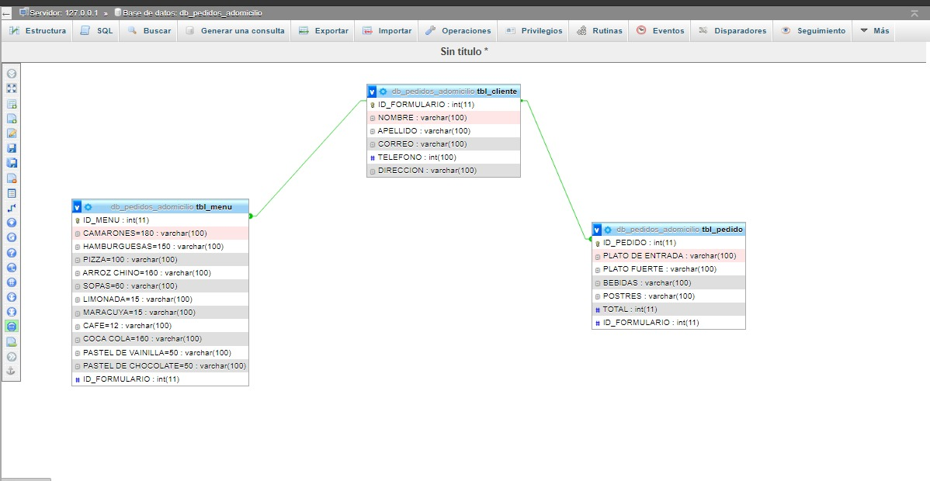
TBL_CLIENTE | TBL_CLIENTE
ID_FORMULARIO | ID_FORMULARIO | NOMBRE | APELLIDO | CORREO | TELEFONO | DIRECCION
NOMBRE | 1 | ANDREA | LINARES | ANDREA200@GMAIL.COM | 9708-1346 | EL VOLCAN
APELLIDO | 2 | SHARON | MARTINEZ | SHARONM@GMAIL.COM | 3376-0954 | LAMANI,COMAYAGUA
CORREO | 3 | MICHELLE | MALDONADO | 2021MICHEL@GMAIL.COM | 3345-7680 | BARRIO ARRIBA
TELEFONO
DIRECCION

TBL_MENU | TBL_MENU
ID_MENU | ID_MENU | CAMARONES | HAMBURGUESA | PIZZA | ARROZ CHINO | SOPAS | LIMONADA | MARACUYA | CAFÉ | COCA COLA | PASTEL DE VAINILLA | PASTEL DE CHOCOLATE | ID_FORMULARIO
CAMARONES | 1 | 1 | 3 | 1 | 2 | 4 | 6 | 1 | 5 | 2 | 1 | 4
HAMBURGUESA | 2 | 2 | 0 | 3 | 4 | 7 | 4 | 5 | 2 | 4 | 9 | 2
PIZZA | 3 | 5 | 1 | 2 | 5 | 6 | 3 | 2 | 3 | 1 | 7 | 5
ARROZ CHINO
SOPAS
LIMONADA
MARACUYA
CAFÉ
COCA COLA
PASTEL DE VAINILLA
PASTEL DE CHOCOLATE
#ID_FORMULARIO

TBL_PEDIDO | TBL_PEDIDO
ID_PEDIDO | ID_PEDIDO | PLATO DE ENTRADA | PLATO FURTE | BEBIDAS | POSTRES | TOTAL | ID_FORMULARIO
PLATO DE ENTRADA | 1 | SOPAS | CAMARONES | COCA COLA | PASTEL DE CHOCOLATE | 600
PLATO FUERTE | 2 | PIZZA | ARROZ CHINO | LIMONADA | CAFÉ | 1000
BEBIDAS | 3 | HAMBURGESA | PIZZA | MARACUYA | PASTEL DE VAINILLA | 500
POSTRES
TOTAL
#ID_FORMULARIO

